説明
第21回環境優良工場表彰 第1次応募票

本応募データは、印刷産業環境優良工場表彰に応募する為のものです。 本応募データ記載内容については厳正・公平に審査し、環境配慮に優秀な工場には第2次審査のための応募票提出についてごご連絡します。 本ファイルは必ず【応募票シート】を記載してから【審査用チェックシート】を記載してください。応募票シートの記載内容で審査用チェックシートの内容が自動で変更されます。 貴工場につきまして、審査用チェックシートに特徴、アピール点をご入力の上、以降設問に対し該当し行っているものにチェックをつけてご提出下さい。 なお、審査用チェックシートの項目は貴工場の工程や設備、事業所環境を極力考慮されているため、備考列に【法令】や【非該当】と自動で入る用に作られております。 ＜応募票提出について＞ ご提出時ファイル名を御社名等に変更して頂けますと幸いです。 ※ファイル名は2022_21_kankyouhyousyou_1ji(〇○印刷) 〇〇は御社名を入れてください。 お問合せ、提出先：一般社団法人日本印刷産業連合会_環境安全部 森、坂口、猪瀬 TEL03（3553）6051 Mail:kankyo.info@jfpi.or.jp 提出期限：2023年1月31日

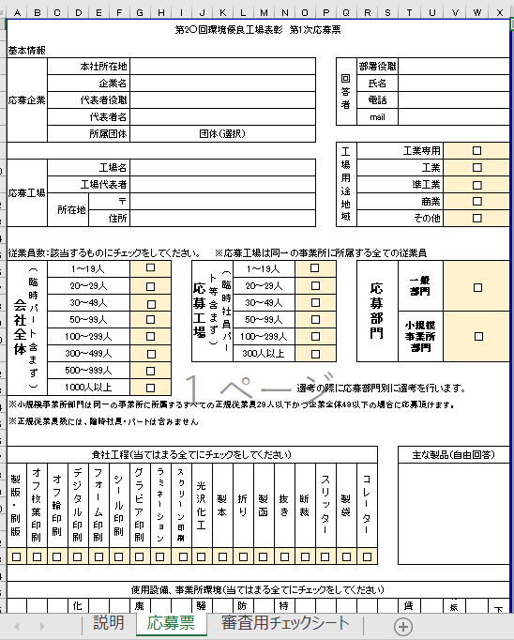

 | 【説明】シート：本シートになります。 【応募票】シート：企業名や基本情報の記載とチェックや行っている工程、 設備・事業環境にチェックを入れてください。 【審査用チェックシート】：実施しているものにチェックをしてください。 （備考列は応募票シートから法令や非該当を 自動的に反映します。）

記入要領 1_選択項目は、チェックボックスをクリックしてください。 2_入力を中断終了する場合は必ず【保存】後、終了してください。 1）応募票 1_基本情報の記入従業員数、応募部門、貴工場工程、使用設備・事業環境へのチェックをしてください。 2_貴工場工程、使用設備・事業環境へのチェックをして下さい。 3_貴工場工程、使用設備・事業環境へのチェックは実施している作業、保有している設備で当てはまるもの 全てにチェックしてください。 2）審査チェックシート 1_1環境優良工場としてのアピールしたい点（自由回答）には環境優良工場としてアピール点を記載してください（任意）。 2_各項目毎に事例として挙げた項目に対して実施、のチェックボックスにチェックをしてください。 3_応募シートの貴工場工程、使用設備・事業環境でチェックした内容に基づき備考列に「法令」「非該当」と表示されます。 4_「法令」と表示される項目は、工程、保有設備・事業環境によって法令の適用を受ける場合がある事を示しています。 5_【法令】と出ている箇所においては、規定値以下及び適用外の工場であっても【法令】と出てくる場合がありますが、 該当法令を確認し適用の有無を確認し適用外であってもはチェックをしてください。 また【法令】となっている箇所にチェックがついて無い場合においても個別に指導をするような事はありません。 6_「非該当」と表示される項目は実施の必要がない項目となりますが、実施していればチェックをしてください。 7_各セクションに「その他」項目がありますが、そのセクションにない項目を実施している場合はチェックをしてください。 （※項目毎の記載は不要ですが、アピールしたい点等に記載できます。）

